전투 시스템
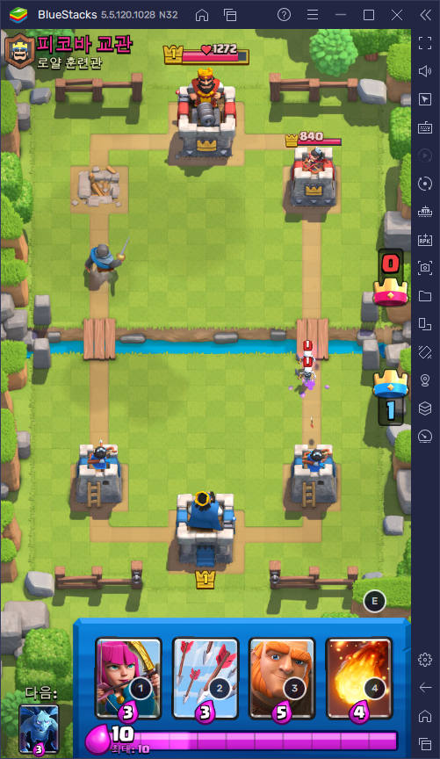
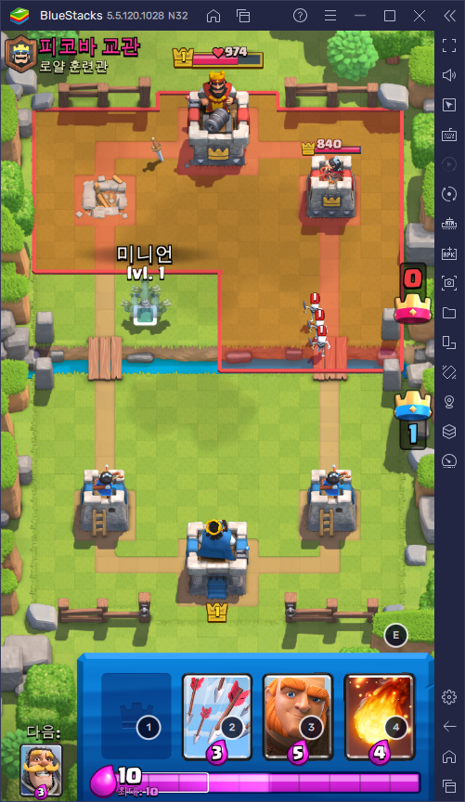
게임 시스템
스테이지 시작 전 덱(소환수, 혹은 범위 스킬)을 짤 수 있음
한 패에 4장의 카드(4명의 소환수, 범위 스킬)를 가질 수 있음
일정시간(튜토리얼 기준 3초)마다 자원을 얻음 최대량 존재(튜토리얼기준 10)
각 카드(소환수)마다 정해진 비용이 있음. 사용된 카드는 버려지게 되고 버려진 카드들은 FIFO으로 비어있는 덱 위치로 들어옴.
각 소환수를 드래그앤 드롭으로 정해진 위치에 소환가능. (드래그앤 드롭 후 소환시간 존재)
서로 18*15의 진영을 가지고 있음. 중간에 강 존재. (소환 불가 지역)
본진건물, 포탑 2개가 존재. 서로의 포탑 2개로부터 쭉 이어진 길이 있음. ㄴ해당 라인으로만 유닛 이동 가능.
각 건물은 본진 6*4, 포탑 3*3
포탑을 하나 파괴할시 해당 방향 상대방 진영의 4*9 범위에서도 소환가능
포탑을 하나 부술 시 왕관(점수) 획득.
상대방의 본진을 부수거나 시간(튜토리얼 기준 3분)이 다 되었을 때 왕관이 많은 쪽이 승리
2분 지나면 자원 2배, 3분지나면 120초 주면서 크라운 먼저 따는 쪽이 승리
추가 시간까지 끝났을 경우 남은 건물의 체력을 비교하여 승리 확정.

UI
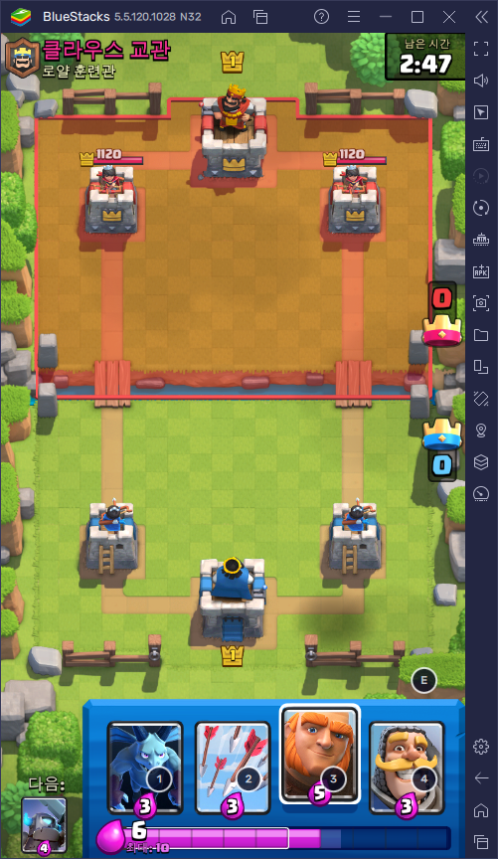
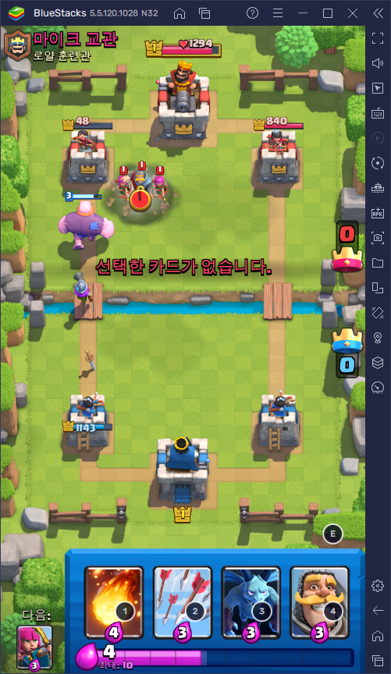

 |  | 소환 불가능 지역 표시

선택한 카드 없다는 표시

 |  | 소환 가능 지역 표시

건물은 공격 받지 않으면 체력 표시 안됨

 |  | 카드 선택시 up된 효과

자원 부분 예정 게이지 존재

 | 버려진 카드 중 가장 선입된 카드 표시

